424#客户EQ-Y、EF-Y型电机综合测试

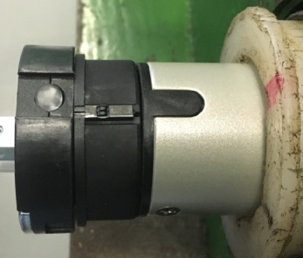

1.电机装入综合测试台
2.用手来回转动，使电机减速端卡进测试台方形槽中
3.电机卡入后，内齿套卡扣与测试台皇冠治具红色记号对齐，插入电机
★先确认产品电压频率并调整好，再进行测试
1.减速端装入测试台，行程端按钮朝上（电源线朝下）
4.完整插入效果
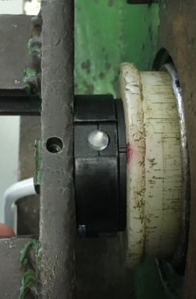
2.装测试扣板
方轴插入测试扣板
测试扣板贴平前盖板
3.接电源线
蓝（白）
棕（黑）
★接地线及两芯的红、黑线不用接入
DOOYA 作业指导书JS-9-1.490 C/00
适用类型：EQ/Y、EF/Y型电机(424#客户) | 制程站别：综合测试 | 人数：1 | 标准工时： | 日期：2019/1/9
作业步骤：

4.按启动开关
按下开关测试台启动
5.对码
10S内上电，电机转动提示，按下发射器P2+P2+上，电机转动提示后对码成功，按上行键电机正转，按下行键电机反转，按行程头按钮直到电机转动提示，表示换向成功
6.设置上行程
按P2+上+P2，电机转动提示后进入设行程模式，按上行键，电机上行，砝码通过计数开关以后按停止键，再连续按停止键5次，电机转动提示上行程设置成功
计数开关
7.设置下行程
计数开关
按下行键，电机下行，砝码距离地面10cm处按停止键，再连续按停止键5次，电机转动提示下行程设置成功
8测试上行提升力、验证上行程点
★上行过程中不能有电机拉不动的情况
按上行键，电机在上行过程中按3次停止键，每次电机运行距离不小于10cm，测试上行提升力OK，电机运行到上行程点停止，验证上行程点设置OK

9.测试下行刹车、验证下行程点
★刹车不能打滑
按下行建，电机下行过程中按3次停止键，每次电机运行距离不小于10cm，测试下行刹车不打滑，电机运行到下行程点停止，验证下行程点设置OK
10.测试两芯线功能
电机停止状态下，短接红黑线不松开，按上行键电机上行，按下行键电机无反应；松开红黑线，电机下行的时候短接红黑线，电机停止，上行时碰红黑线无反应，测试两芯线功能正常
★此项目为全检项目

11.取出电机
按P2+下+P2删掉行程，再按下行键，砝码落地后电机断电，拿下扣板取出电机

